DSP 837.2026 - OD_jul.23
 | Reprocessamento da Medição de Óleo Diesel (jul/2023)

Total a ser restituído à CDE pela Diamante Energia |  |  | R$ 585,184.81

 | ÓLEO DIESEL
 | Preço Unitário Líquido
 | Mês de competência | Apurado - Notas Fiscais Recebidas | Calculado ANP | Utilizado para Reembolso (R$) | Qtde SCE (kg) | Subtotal (R$) | % Eficiência Energética | TOTAL (R$) | Diferença Apurada (R$) | Índice IPCA | Diferença Atualizada (R$)
Reembolso Realizado | Jul-23 | 3.332549 | 3.3724 | 3.332549 | 615,895 | 2,052,500.27 | 92.76% | 1,903,901.71 | R$ 585,184.81 | 1.121743 | R$ 656,426.85
Reprocessamento | Jul-23 | 3.332549 | 3.3724 | 3.332549 | 426,593 | 1,421,642.08 | 92.76% | 1,318,716.89

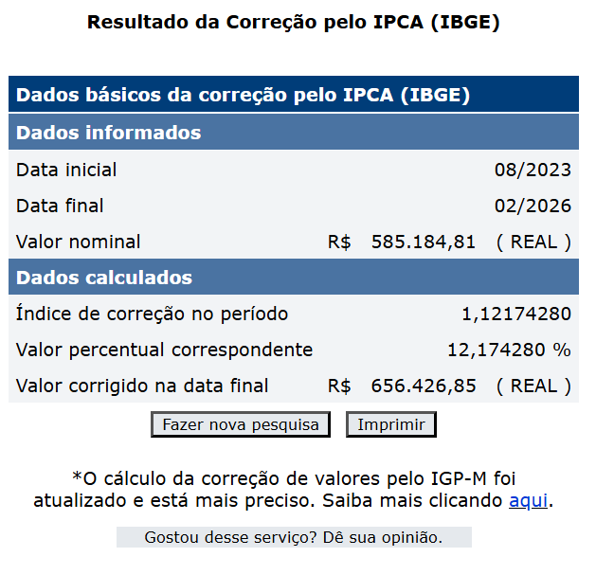

DSP 837.2026 - Reproc. 2024
Reprocessamento Eficiência aplica em 2024

Total a ser destinado a Diamante Energia |  |  | -R$ 338,475.91

 | Reembolso Carvão Mineral - Realizado |  |  |  |  | Reprocessamento Carvão Mineral (Nova Eficiência)
Competência | Compra Mínima (R$) [1] | % Eficiência Energética (aplicada em 2024) | Desconto de estoques anos anteriores (t) [2] | Valor Unit (R$) | Total Realizado em 2024 (R$) | Compra Mínima (R$) [1] | % Eficiência Energética (reprocessada) | Desconto de estoques anos anteriores (t) [2] | Total (RS) Reprocessado | Diferença Apurada (R$) | Índice IPCA | Diferença Atualizada (R$)
Jan-24 | 200,000.00 | 97.54% | - | R$ 425.16 | R$ 82,935,649.24 | 200,000.00 | 97.57% | - | R$ 82,963,509.86 | -R$ 27,860.62 | 9.96817 | -R$ 30,637.81
Feb-24 | 200,000.00 | 97.54% | - | R$ 425.16 | R$ 82,935,649.24 | 200,000.00 | 97.57% | - | R$ 82,963,509.86 | -R$ 27,860.62 | 9.06295 | -R$ 30,385.61
Mar-24 | 200,000.00 | 97.54% | - | R$ 425.16 | R$ 82,935,649.24 | 200,000.00 | 97.57% | - | R$ 82,963,509.86 | -R$ 27,860.62 | 8.88873 | -R$ 30,337.08
Apr-24 | 200,000.00 | 97.54% | - | R$ 425.16 | R$ 82,935,649.24 | 200,000.00 | 97.57% | - | R$ 82,963,509.86 | -R$ 27,860.62 | 8.47652 | -R$ 30,222.23
May-24 | 200,000.00 | 97.54% | - | R$ 425.16 | R$ 82,935,649.24 | 200,000.00 | 97.57% | - | R$ 82,963,509.86 | -R$ 27,860.62 | 7.97981 | -R$ 30,083.84
Jun-24 | 200,000.00 | 97.54% | - | R$ 425.16 | R$ 82,935,649.24 | 200,000.00 | 97.57% | - | R$ 82,963,509.86 | -R$ 27,860.62 | 7.75353 | -R$ 30,020.80
Jul-24 | 200,000.00 | 97.54% | - | R$ 425.16 | R$ 82,935,649.24 | 200,000.00 | 97.57% | - | R$ 82,963,509.86 | -R$ 27,860.62 | 7.34561 | -R$ 29,907.15
Aug-24 | 200,000.00 | 97.54% | - | R$ 425.16 | R$ 82,935,649.24 | 200,000.00 | 97.57% | - | R$ 82,963,509.86 | -R$ 27,860.62 | 7.36709 | -R$ 29,913.14
Sep-24 | 200,000.00 | 97.54% | - | R$ 425.16 | R$ 82,935,649.24 | 200,000.00 | 97.57% | - | R$ 82,963,509.86 | -R$ 27,860.62 | 6.89674 | -R$ 29,782.09
Oct-24 | 200,000.00 | 97.54% | - | R$ 425.16 | R$ 82,935,649.24 | 200,000.00 | 97.57% | - | R$ 82,963,509.86 | -R$ 27,860.62 | 6.30145 | -R$ 29,616.24
Nov-24 | 200,000.00 | 97.54% | - | R$ 425.16 | R$ 82,935,649.24 | 200,000.00 | 97.57% | - | R$ 82,963,509.86 | -R$ 27,860.62 | 5.88849 | -R$ 29,501.19
Dec-24 | 200,000.00 | 97.54% | - | R$ 425.16 | R$ 82,935,649.24 | 200,000.00 | 97.57% | - | R$ 82,963,509.86 | -R$ 27,860.62 | 5.34072 | -R$ 29,348.58
 |  |  |  |  | R$ 995,227,790.88 |  |  |  | R$ 995,562,118.32 | -R$ 334,327.44 |  | -R$ 359,755.77

 | Reembolso Carvão Óleo Diesel - Realizado |  |  | Reprocessamento Óleo Diesel (Nova Eficiência)
Competência | Subtotal (R$) | % Eficiência Energética (aplicada em 2024) | Total Realizado em 2024 (R$) | Subtotal (R$) | % Eficiência Energética (reprocessada) | Total Apurado no Reprocessado (R$) | Diferença Apurada (R$) | Índice IPCA | Diferença Atualizada (R$)
Jan-24 | 1,634,537.05 | 97.54% | 1,594,246.20 | 1,634,537.05 | 97.57% | 1,594,781.76 | -R$ 535.56 | 9.96817 | -R$ 588.94
Feb-24 | 724,609.41 | 97.54% | 706,748.01 | 724,609.41 | 97.57% | 706,985.43 | -R$ 237.42 | 9.06295 | -R$ 258.94
Mar-24 | 371,556.95 | 97.54% | 362,398.18 | 371,556.95 | 97.57% | 362,519.92 | -R$ 121.74 | 8.88873 | -R$ 132.56
Apr-24 | 395,983.55 | 97.54% | 386,222.68 | 395,983.55 | 97.57% | 386,352.42 | -R$ 129.74 | 8.47652 | -R$ 140.74
May-24 | 1,821,635.38 | 97.54% | 1,776,732.61 | 1,821,635.38 | 97.57% | 1,777,329.47 | -R$ 596.86 | 7.97981 | -R$ 644.49
Jun-24 | 1,671,541.21 | 97.54% | 1,630,338.22 | 1,671,541.21 | 97.57% | 1,630,885.90 | -R$ 547.68 | 7.75353 | -R$ 590.15
Jul-24 | 733,433.94 | 97.54% | 715,355.01 | 733,433.94 | 97.57% | 715,595.32 | -R$ 240.31 | 7.34561 | -R$ 257.96
Aug-24 | 838,666.06 | 97.54% | 817,993.20 | 838,666.06 | 97.57% | 818,267.99 | -R$ 274.79 | 7.36709 | -R$ 295.03
Sep-24 | 1,350,196.50 | 97.54% | 1,316,914.56 | 1,350,196.50 | 97.57% | 1,317,356.95 | -R$ 442.39 | 6.89674 | -R$ 472.90
Oct-24 | 2,017,823.01 | 97.54% | 1,968,084.28 | 2,017,823.01 | 97.57% | 1,968,745.42 | -R$ 661.14 | 6.30145 | -R$ 702.80
Nov-24 | 660,928.12 | 97.54% | 644,613.25 | 660,928.12 | 97.57% | 644,852.99 | -R$ 239.74 | 5.88849 | -R$ 253.86
Dec-24 | 369,607.47 | 97.54% | 360,496.75 | 369,607.47 | 97.57% | 360,617.85 | -R$ 121.10 | 5.34072 | -R$ 127.57
 |  |  | 12,280,142.95 |  |  | 12,284,291.42 | -R$ 4,148.47 |  | -R$ 4,465.94

